Sheet1
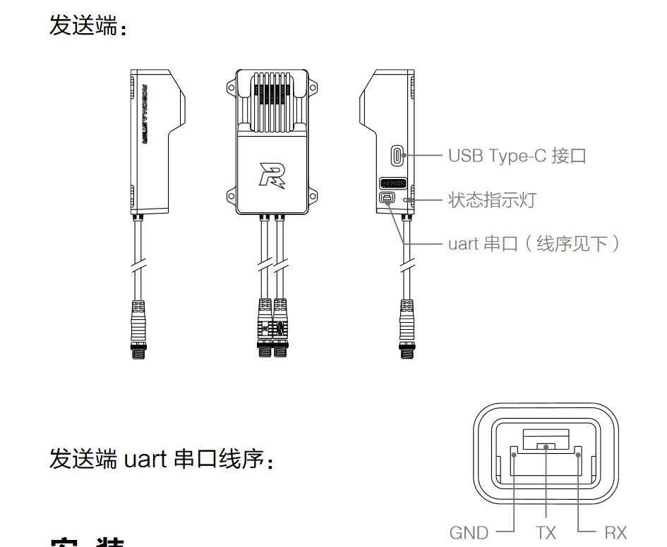
底盘（A板）
can1 | 图传2006+3508 | 机械臂升降3508*1 | 夹矿2006*1 | 板间通信
can2 | 轮子3508*4 | 锁悬挂2006*1 | 锁悬挂2006*1
串口8 | 陀螺仪
串口6 | 裁判系统（自定义控制器）
PA3 | 电磁阀
PA2 | 真空泵
PF0 | 限位开关横移左（无用）
PF1 | 限位开关横移右（无用）
PA1 | 限位开关升降
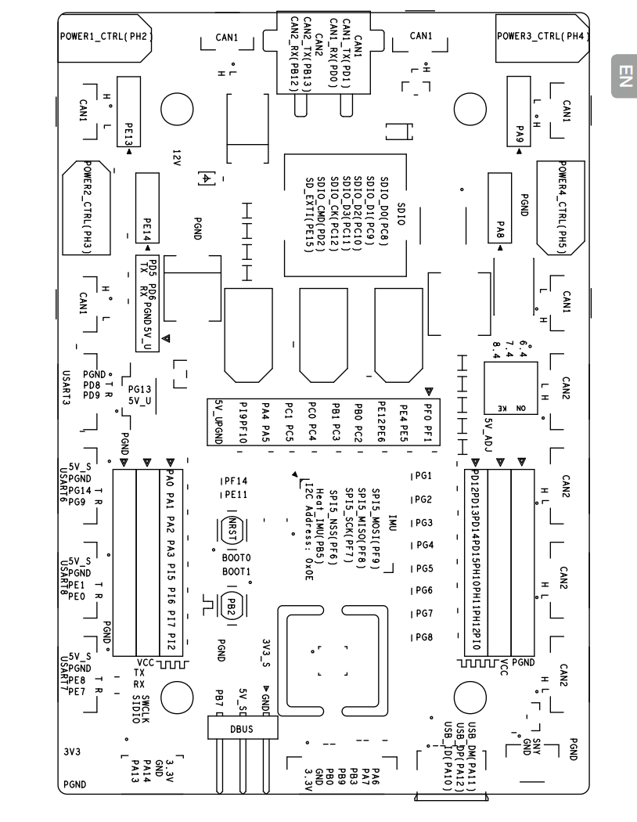
PD14 | 限位开关矿仓1
PD15 | 限位开关矿仓2
PH2 | 上层机械臂继电器

机械臂（c板） 2P5R分别为关节一到关节七
can1 | 末端三电机（达妙大哥二哥和6020） | 关节二3508
can2 | 板间通信
串口1串口6 | 关节三四GO 电机
两个5v两个gnd f0：i2c2sda f1：i2c2scl | 压力传感器
2：vcc 3：gnd 4：vcc 5：PB13 6：gnd | 模数转换器
c板布局： b14 b15 b13 b12 f0 f1 3.3 gnd
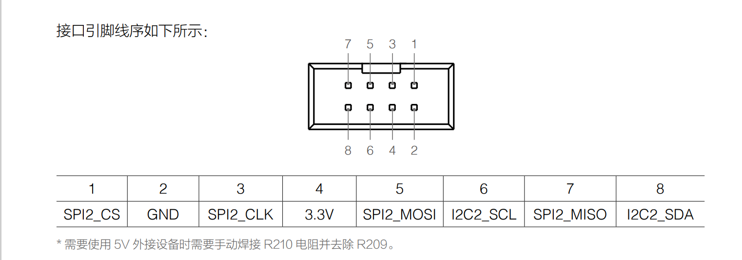

自定义控制器（C板）
can1 | 三个达妙
UART1（串口6） | 自定义控制器链路

